03
03
HORÁRIO EFETIVO (INÍCIO - FIM) |  | 08:00 a 09:00
LOCALIZAÇÃO RESUMIDA |  | SANTA CATARINA
PROBLEMA (duração) |  | PROBLEMAS TÉCNICOS APÓS INICIO DA COLETA E CARRO EM MANUTENÇÃO NA PARTE DA TARDE
OBSERVAÇÃO
CONDIÇÕES METEOROLÓGICAS | MANHÃ | PARC. NUBLADO
 | TARDE | PARC. NUBLADO
 |  | [
ACOMPANHAMENTO CLIMÁTICO
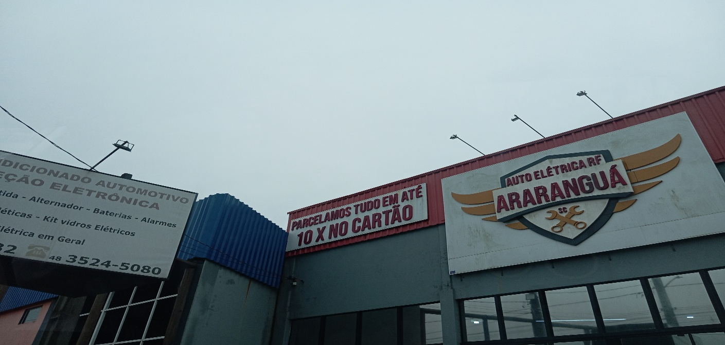
8:00:00 |  |  | 9:00:00


10:00:00 |  |  | 11:00:00

12:00:00 |  |  | 13:00:00

14:00:00 |  |  | 15:00:00

16:00:00 |  |  | 17:00

14



